Sheet1
ID_Empleado | Departamento | Horas_Capacitacion | Costo_Capacitacion | Evaluacion_Desempeno_Antes | Evaluacion_Desempeno_Despues | Productividad_% | Retencion_Laboral
E1000 | TI | 10 | 1000 | 67 | 80 | 88 | No
E1001 | TI | 25 | 500 | 76 | 73 | 92 | Sí
E1002 | Marketing | 25 | 1500 | 78 | 83 | 66 | Sí
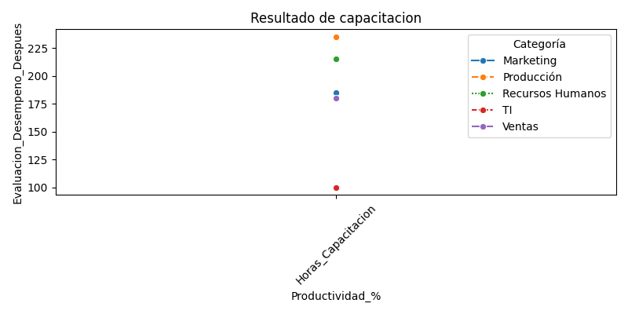
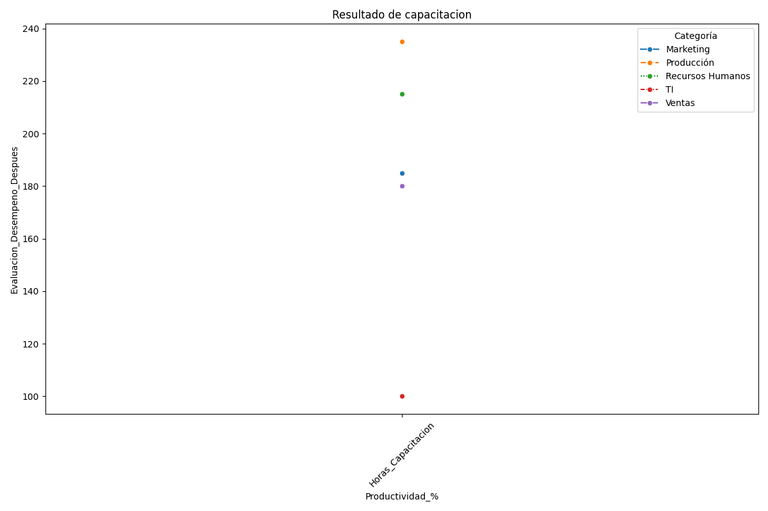
E1003 | Producción | 30 | 200 | 70 | 83 | 60 | No
E1004 | Marketing | 20 | 2000 | 66 | 82 | 94 | Sí
E1005 | Marketing | 5 | 1000 | 68 | 72 | 63 | Sí
E1006 | Recursos Humanos | 10 | 2500 | 74 | 75 | 83 | No
E1007 | Ventas | 20 | 200 | 71 | 86 | 79 | Sí
E1008 | TI | 5 | 2000 | 65 | 88 | 81 | No
E1009 | Producción | 10 | 500 | 75 | 95 | 82 | No
E1010 | Ventas | 5 | 500 | 79 | 78 | 79 | No
E1011 | Producción | 25 | 2000 | 60 | 76 | 89 | Sí
E1012 | Recursos Humanos | 20 | 1000 | 63 | 82 | 81 | Sí
E1013 | Recursos Humanos | 10 | 1500 | 77 | 70 | 91 | Sí
E1014 | Ventas | 25 | 2000 | 67 | 72 | 74 | No
E1015 | Producción | 10 | 2500 | 65 | 91 | 79 | No
E1016 | Ventas | 10 | 1500 | 62 | 100 | 75 | No
E1017 | TI | 25 | 1500 | 62 | 73 | 93 | Sí
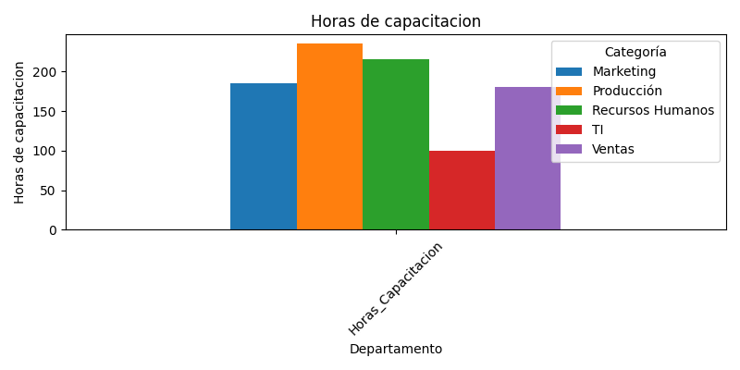
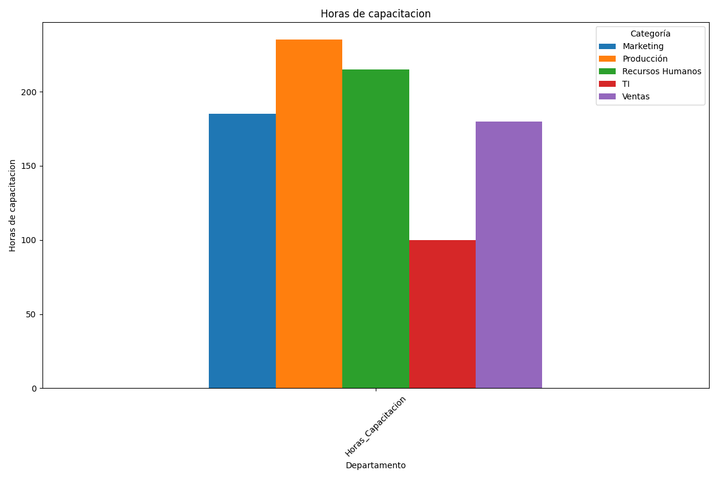
E1018 | Recursos Humanos | 25 | 1000 | 72 | 78 | 86 | Sí
E1019 | Marketing | 15 | 1500 | 65 | 78 | 69 | No
E1020 | Producción | 30 | 2000 | 78 | 92 | 86 | No
E1021 | Producción | 10 | 1500 | 63 | 75 | 75 | No
E1022 | Recursos Humanos | 15 | 2500 | 70 | 75 | 84 | Sí
E1023 | Marketing | 5 | 2000 | 72 | 84 | 86 | No
E1024 | Producción | 10 | 2500 | 66 | 78 | 70 | Sí
E1025 | Producción | 25 | 500 | 72 | 86 | 74 | No
E1026 | Ventas | 25 | 1500 | 73 | 100 | 82 | No
E1027 | Marketing | 25 | 2000 | 80 | 93 | 79 | Sí
E1028 | TI | 15 | 200 | 72 | 84 | 85 | No
E1029 | Producción | 20 | 2500 | 60 | 80 | 74 | No
E1030 | Ventas | 30 | 1000 | 77 | 91 | 77 | No
E1031 | Recursos Humanos | 25 | 1000 | 60 | 78 | 92 | No
E1032 | Producción | 30 | 200 | 72 | 81 | 60 | Sí
E1033 | Marketing | 10 | 1000 | 61 | 99 | 76 | No
E1034 | Marketing | 15 | 2500 | 68 | 88 | 81 | Sí
E1035 | Recursos Humanos | 25 | 500 | 68 | 99 | 63 | No
E1036 | Ventas | 25 | 1000 | 61 | 98 | 83 | Sí
E1037 | Recursos Humanos | 25 | 1500 | 71 | 90 | 87 | No
E1038 | Ventas | 25 | 500 | 63 | 84 | 65 | Sí
E1039 | Producción | 30 | 2000 | 68 | 81 | 71 | No
E1040 | Recursos Humanos | 30 | 2500 | 63 | 87 | 75 | No
E1041 | TI | 15 | 1000 | 65 | 77 | 60 | Sí
E1042 | Ventas | 15 | 500 | 61 | 73 | 62 | No
E1043 | Producción | 5 | 1500 | 67 | 98 | 71 | Sí
E1044 | TI | 5 | 500 | 73 | 90 | 92 | No
E1045 | Recursos Humanos | 25 | 1500 | 65 | 90 | 90 | No
E1046 | Recursos Humanos | 5 | 1000 | 64 | 73 | 80 | Sí
E1047 | Marketing | 25 | 1000 | 62 | 95 | 84 | No
E1048 | Marketing | 25 | 500 | 75 | 99 | 60 | Sí
E1049 | Marketing | 15 | 1500 | 75 | 70 | 93 | Sí

